Sheet1
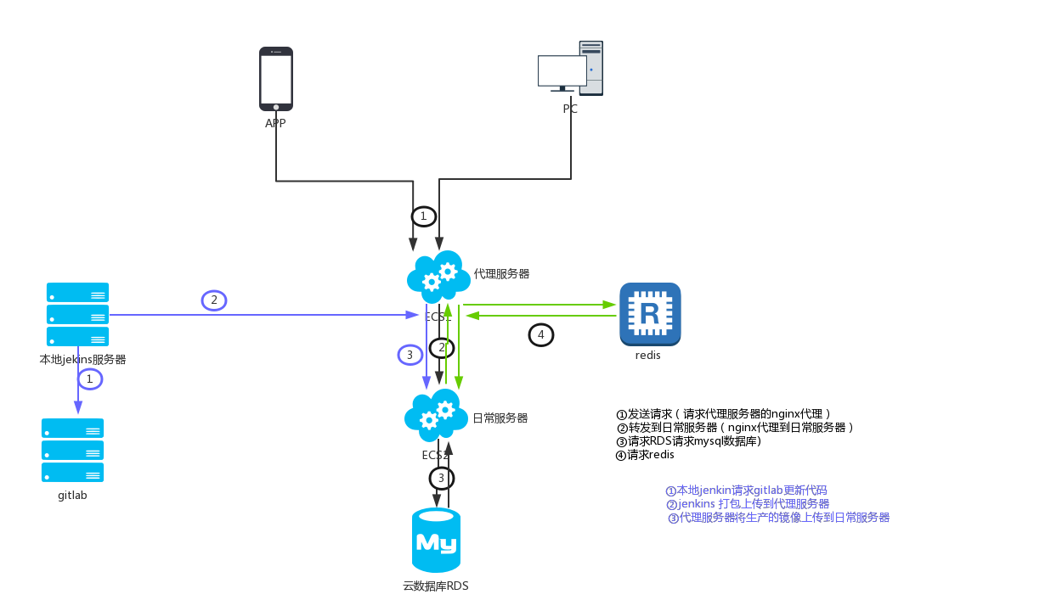
服务器的登记
序号 | 名称 | 内网ip | 外网ip | 端口 | 作用 | 备注
1 | dev-proxy | 192.168.1.134 | 101.37.147.162 | 80 | nginx前端代理
 |  |  |  | 6379 | redis公网代理
2 | docker-daily1 | 191.168.1.128 | 116.62.22.222 | 20000 | yungu-ar项目 | 主要是ar接口的调用
 |  |  |  | 20001 | ar-admin项目 | 主要是ar数据的管理
 |  |  |  | 20002 | yungu-uc项目 | 用户中心业务：分管理、接口、登录三个部分
 |  |  |  | 20003 | yungu-test | 测试cas
 |  |  |  | 20004 | dc-sync | 将校务数据同步到云谷中
3 | reis | 192.168.1.131 |  | 6379 | redis服务
4 | RDS |  | 101.37.200.50 | 3306 | mysql数据库
5 | jenkins |  | 192.168.102.22 | 8081 | jenkins自动化部署

